售电结算公式
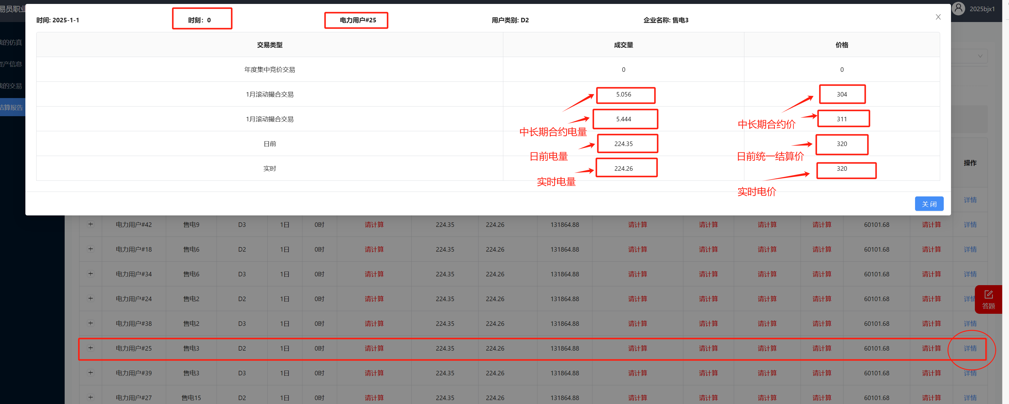
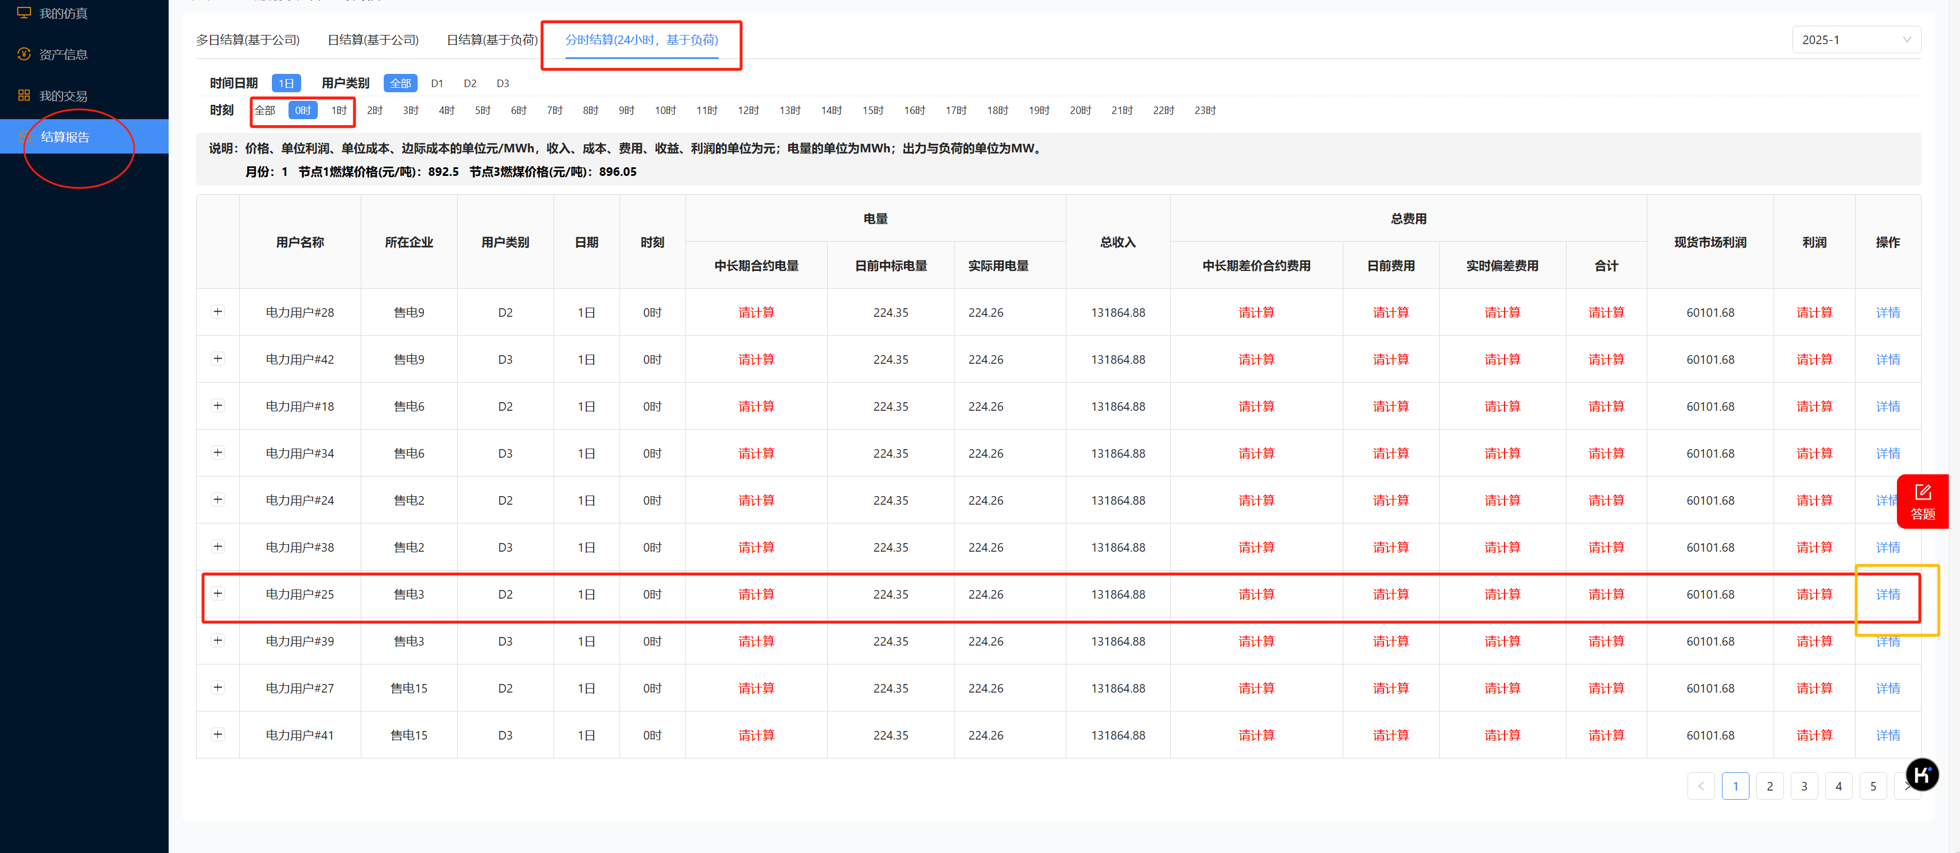
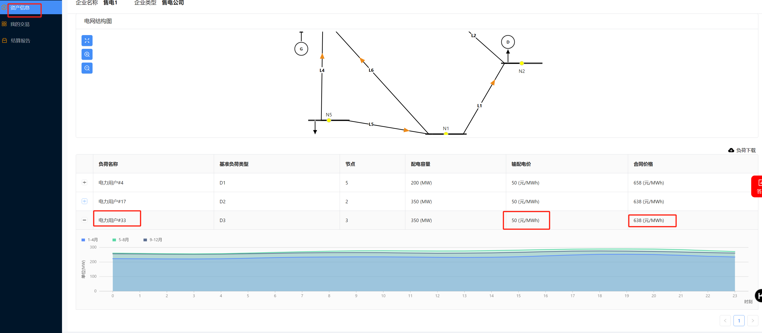
售电结算公式
中长期费用
合同 | 合约量 | 中长期合约成交价 | 日前现货价(日前统一结算价) | 中长期合约费用 | 时刻： | 10
1 | 100 | 463 | 453 | 1000 | 电力用户： | 16
2 | 4.545 | 480 | 453 | 122.715
3 |  |  | 453 | 0
4 |  |  | 453 | 0
5 |  |  | 453 | 0
6 |  |  | 453
7 |  |  | 453
8 |  |  | 453
9 |  |  | 453
10 |  |  | 453
中长期差价合约费用 | 1122.715 | 中长期差价合约费用 = (中长期合约价格 - 统一结算点价格) × 中长期合约电量

现货费用
 | 中标量 | 价格
日前 | 144.4 | 453
实时 | 142.65 | 453
日前电量费用 | 65413.2 | 日前电量费用 = 日前电量 × 日前价格
实时偏差电量费用 | -792.75 | 实时偏差电量电费 = (实时电量 - 日前电量) × 实时价格
现货电能量市场费用 | 64620.45 | 现货电能量市场费用 = 日前电量费用 + 实时偏差电量电费
 |  |  |  |  |  | 日总收入
售电收入和利润 |  |  |  |  |  | 零售合同电价 | 输配电价 | 售电价格 | 实时电量
零售合同电价 | 输配电价 | 售电价格 | 实时电量 |  |  | 654 | 50 | 604 | 3422.99
648 | 50 | 598 | 142.65 |  |  | 总收入 | 2067485.960 | 总收入 = （零售合同价格-输配价格）× 实时电量
总收入 | 85304.7 | 总收入 = （零售合同价格-输配价格）× 实时电量
现货市场利润 | 20684.25 | 现货市场利润 = 总收入 - 现货电能量市场费用
总电费 | 65743.165 | 总电费 = 中长期差价合约费用 + 日前电量费用 + 实时偏差电量电费
总利润 | 19561.535 | 总利润 = 总收入 - 总电费

区域类型说明
 | 输入区
 | 中间结果区
 | 结果区
 | 公式说明

给定负荷率的边际成本计算
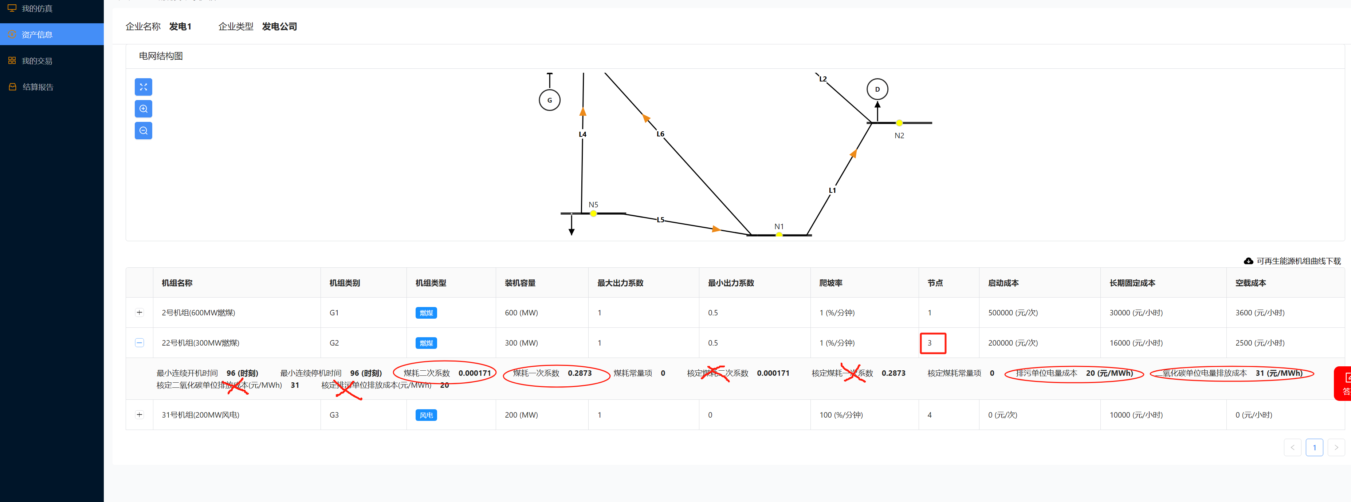
给定负荷率下的边际成本计算

容量 | 煤/气耗二次系数 | 煤/气耗一次系数 | 二氧化碳 | 排污 | 煤价 | 负荷率 | 出力 | 边际成本
600 | 0.000127 | 0.2266 | 30 | 20 | 875.42 | 0.8 | 480 | 355.10

燃煤机组: = (2 × 煤耗2次系数 × 出力 + 煤耗一次系数) × 交易月燃煤价格 + 二氧化碳单位电量排放成本 + 排污单位电量成本
注
煤耗系数取资产信息中煤耗数据，不是核定煤耗数据。

